상품제안서
신신파프 제일파스 유한양행 쿨파스 3종 3팩 파스세트 | 상품코드: F26985

 |  |  |  |  |  |  | 02-412-0044 | www.easy1.co.kr
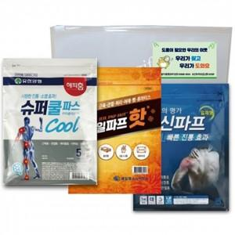

【상세/제작정보】 | 스티커 제작및 부착 비용 별도 문의. 기본수량 미만 인쇄시 비용 추가.

【인쇄/포장옵션】 | 실크 / 포장불가능

【공급단가】 | 수량 | 40~ | 80~ | 500~ | 1,000~ | 2,000~
*VAT별도 | 단가 | 8,120원 | 7,990원 | 7,800원 | 7,600원 | 7,470원

【상품 URL】 | http://www.easy1.co.kr/src/goods_detail.php?gdno=26985

